Python
ルール
 | PEP 8を参考にして、HACHIX内部のコーディングルール。

 | 番号 | カテゴリ | 方針 | 備考 | 方針決定者 | 方針決定日
 | 1 | コーディング規約 | マジックナンバー使わない |  | Cong Thanh | 2020-07-01
 | 2 |  | DRY原則を守ってください |  | Cong Thanh | 2020-07-01
 | 3
 | 4 | コメント | 公開関数：以下の内容を記載する。 1. 関数概要 2. Args 3. Returns 4. Raises |  | Cong Thanh | 2020-07-01
 | 5 |  | 内部関数 以下の内容は必須 1. 関数概要 以下の内容は必要に応じて(ロジックが複雑な関数等)、記載する。 1. Args 2. Returns 3. Raises | 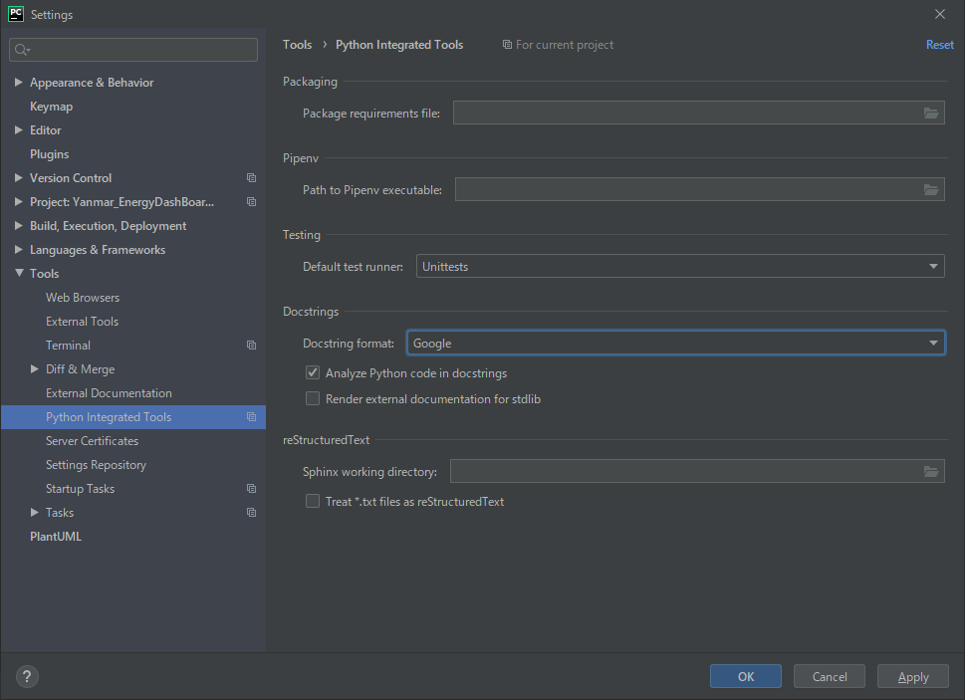 | Cong Thanh | 2020-07-01
 | 6
 | 7 | 新規ライブラリのインストール | 必ずrequirements.txtのファイルを更新する。 | requirementsを更新するコマンド pip freeze > requirements.txt | Cong Thanh | 2020-07-01
 | 8 | 関数の実装 | パラメータをチェックする処理が必須 |  | Cong Thanh | 2020-07-01
 | 9 |  | 20行を超えな程度 |  | Cong Thanh | 2020-07-01
 | 10 | Import | 以下の順番でImportする 1. 標準ライブラリ 2. 外部ライブラリ 3. 内部モジュール | Pycharmを用い、File templateシート通りに、ファイルテンプレートを準備する。 | Cong Thanh | 2020-07-01
 | 11 | 例外処理 | 実装エラー：例外を発生して、システムを止めるようにする。 | 実装する人は気づくようにする。 | Cong Thanh | 2020-07-01
 | 12 |  | ユーザー使いエラー：正しい使い方のメッセージを表示して、 システムを止めないように処理する。 |  | Cong Thanh | 2020-07-01
 | 13 | 名前 | クラス名：最初大文字 + 大文字区切り | MyFavoriteClass | Cong Thanh | 2020-07-01
 | 14 |  | 関数名：全小文字 + アンダースコア区切り | my_favorite_funcion | Cong Thanh | 2020-07-01
 | 15 |  | 変数名：全小文字 + アンダースコア区切り | my_favorite_instance | Cong Thanh | 2020-07-01
 | 16 |  | 定数: 全大文字 + アンダースコア区切り | MY_FAVORITE_CONST | Cong Thanh | 2020-07-01
 | 17 | テスト | 関数名：test_moduleName_XX_YYY_targetFunctionName XX: 機能別 例: 00 - 初期化 YY: 正常・異常別 正常: 001～ 異常: 101～ | test_logger_00_001_constructor | Tran Thanh | 2020-07-20
 | 18 |  | テストフォルダー構造 | test __init__.py test_unnitest.py work_directory | Tran Thanh | 2020-07-20

File template
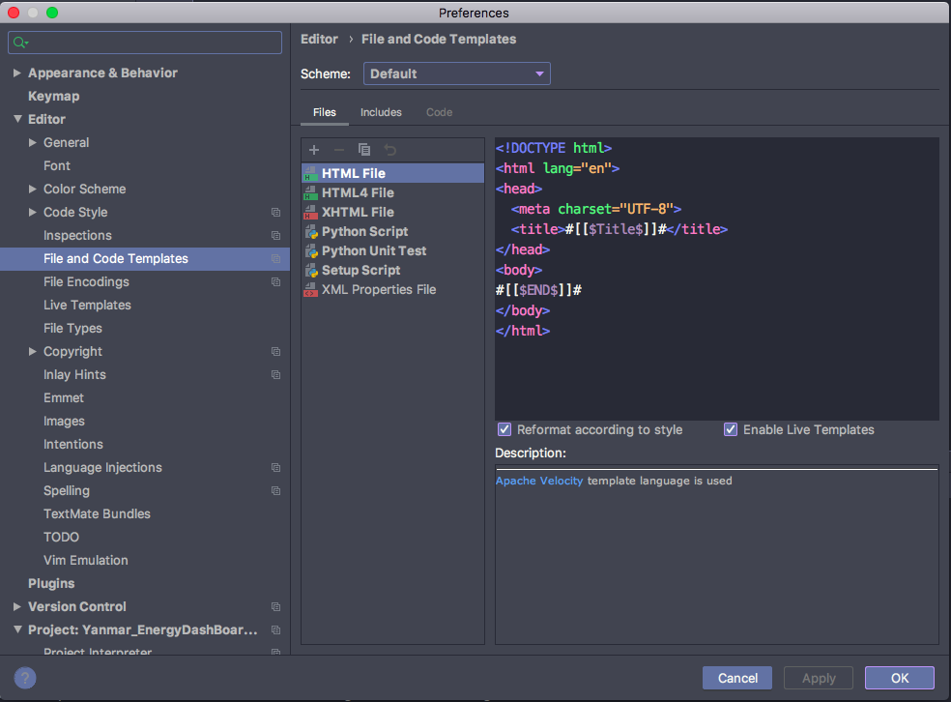
Windows: Settings -> Editor -> File and Code Template

MacOS: Preference -> Editor -> File and Code Template

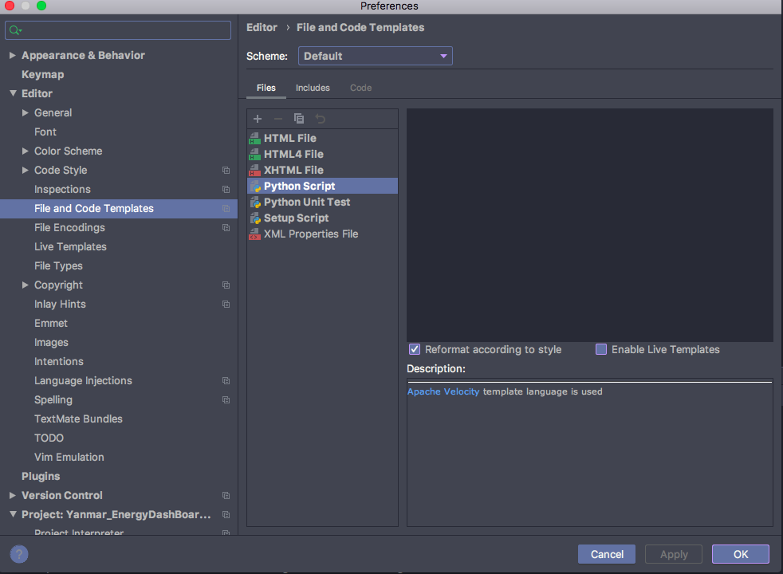
Pythonのテンプレートのところに、以下の内容を入力する
# coding: utf-8 """ Abstract:: - History:: - Ver. Date Author History - Copyright (C) 2020 HACHIX Corporation. All Rights Reserved. """ # 標準ライブラリ # 関連外部ライブラリ # 内部ライブラリ

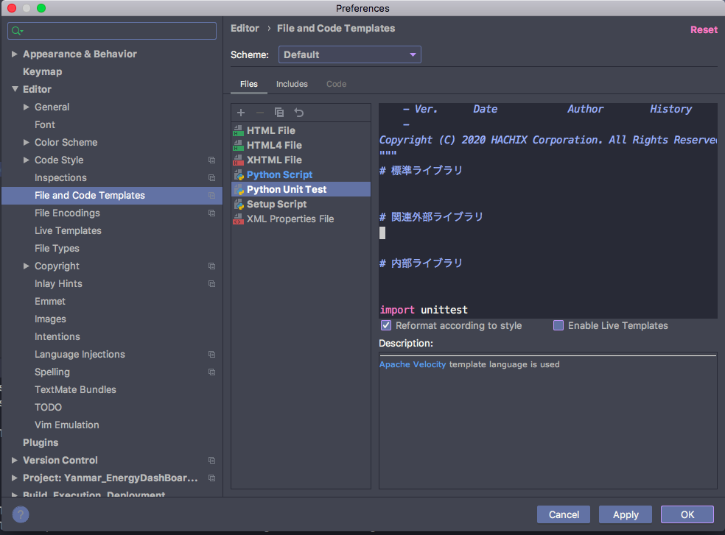
Python Unit Testのテンプレートのところに、以下の内容を入力する
# coding: utf-8 """ Abstract:: - History:: - Ver. Date Author History - Copyright (C) 2020 HACHIX Corporation. All Rights Reserved. """ # 標準ライブラリ # 関連外部ライブラリ # 内部ライブラリ import unittest class MyTestCase(unittest.TestCase): def test_something(self): self.assertEqual(True, False) if __name__ == '__main__': unittest.main()

